PORTADA
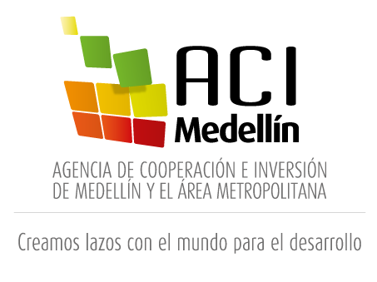
PLAN ANUAL DE ADQUISICIONES
2020

31 de julio de 2020

CONSOLIDADO
Fechas estimadas inicio de procesos de selección |  |  | Modalidad de selección
 | Mes | Cantidad | Tipo de proceso | Cantidad
 | Enero | 4 | Mínima cuantía | 20 | 
 | Febrero | 8
 | Marzo | 2 | Contratación directa | 28
 | Abril | 3 | Concurso de meritos | 1
 | Mayo | 5 | Subasta Inversa | 5
 | Junio | 4
 | Julio | 3 | Contrato marco Alcaldía de Medellín | 1
 | Agosto | 8 | Selección abreviada menor cuantía | 2
 | Septiembre | 8 | Total | 57
 | Octubre | 9
 | Noviembre | 3
Total |  | 57

Valor total plan anual de adquisiciones a 31 de julio de 2020 |  |  | Fuente de los recursos
$ 1,501,657,336 |  |  | Funcionamiento | 

 |  |  | 57

